Monty
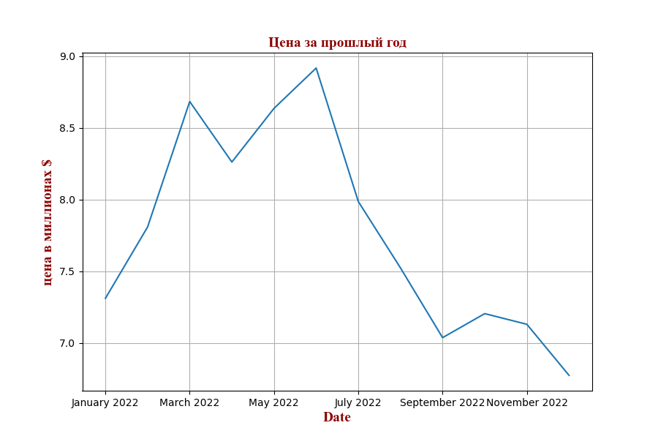
Покупатель:Monty Объем: 200 Цена доставки: 30 $, скидка: 5.0%. Общая цена в миллионах долларов
Средняя цена за прошлый год на заданный объем с учетом скидки и доставки:7.77 миллионов долларов
Date | cost | Total_cost
February 2022 | 1369.9355482 | 7.8086326246
March 2022 | 1523.586738 | 8.6844444066
April 2022 | 1449.5157089 | 8.2622395409
May 2022 | 1515.2227942 | 8.636769927
June 2022 | 1564.6087313 | 8.9182697682
July 2022 | 1401.1709042 | 7.9866741537
August 2022 | 1319.9456806 | 7.5236903793
September 2022 | 1234.4898256 | 7.0365920057
October 2022 | 1263.897686 | 7.2042168102
November 2022 | 1250.8363717 | 7.1297673187
December 2022 | 1188.3271422 | 6.7734647104

Triangle

Покупатель:Triangle Объем: 30 Цена доставки: 130 $, скидка: 1.0%. Общая цена в миллионах долларов
Средняя цена за прошлый год на заданный объем с учетом скидки и доставки:5.27 миллионов долларов
Date | cost | Total_cost
February 2022 | 1369.9355482 | 5.2893211515
March 2022 | 1523.586738 | 5.8825683954
April 2022 | 1449.5157089 | 5.5965801522
May 2022 | 1515.2227942 | 5.8502752085
June 2022 | 1564.6087313 | 6.0409543114
July 2022 | 1401.1709042 | 5.409920861
August 2022 | 1319.9456806 | 5.0963102727
September 2022 | 1234.4898256 | 4.7663652165
October 2022 | 1263.897686 | 4.8799089657
November 2022 | 1250.8363717 | 4.8294792311
December 2022 | 1188.3271422 | 4.5881310959

Stone
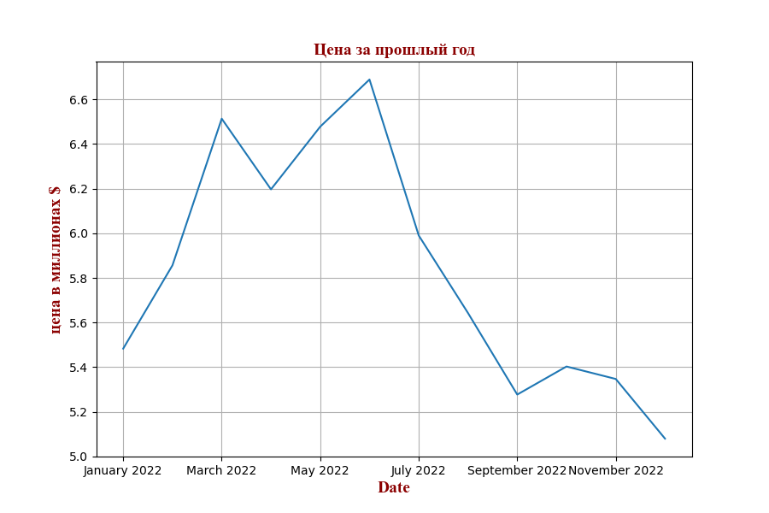
Покупатель:Stone Объем: 150 Цена доставки: 30 $, скидка: 5.0%. Общая цена в миллионах долларов
Средняя цена за прошлый год на заданный объем с учетом скидки и доставки:5.83 миллионов долларов
Date | cost | Total_cost
February 2022 | 1369.9355482 | 5.8564744685
March 2022 | 1523.586738 | 6.513333305
April 2022 | 1449.5157089 | 6.1966796556
May 2022 | 1515.2227942 | 6.4775774453
June 2022 | 1564.6087313 | 6.6887023262
July 2022 | 1401.1709042 | 5.9900056153
August 2022 | 1319.9456806 | 5.6427677845
September 2022 | 1234.4898256 | 5.2774440043
October 2022 | 1263.897686 | 5.4031626077
November 2022 | 1250.8363717 | 5.347325489
December 2022 | 1188.3271422 | 5.0800985328

Poly
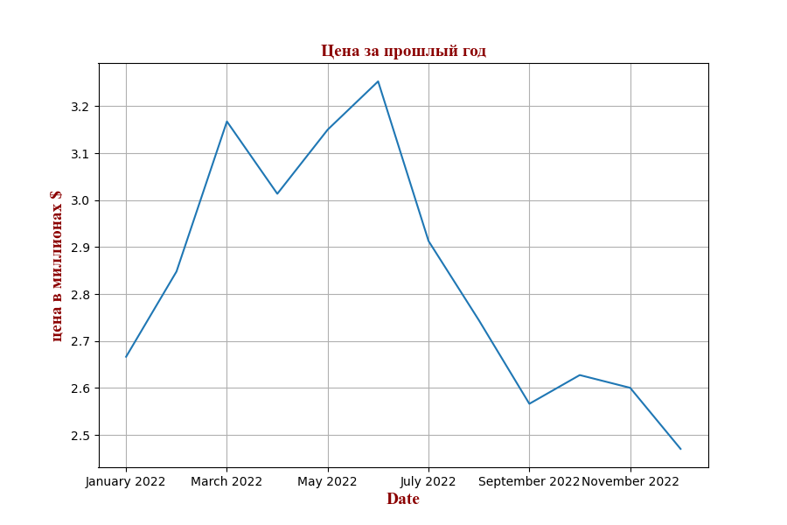
Покупатель:Poly Объем: 70 Цена доставки: 30 $, скидка: 1.0%. Общая цена в миллионах долларов
Средняя цена за прошлый год на заданный объем с учетом скидки и доставки:2.84 миллионов долларов
Date | cost | Total_cost
February 2022 | 1369.9355482 | 2.8480960047
March 2022 | 1523.586738 | 3.1675368283
April 2022 | 1449.5157089 | 3.0135431589
May 2022 | 1515.2227942 | 3.1501481892
June 2022 | 1564.6087313 | 3.2528215523
July 2022 | 1401.1709042 | 2.9130343097
August 2022 | 1319.9456806 | 2.7441670699
September 2022 | 1234.4898256 | 2.5665043474
October 2022 | 1263.897686 | 2.6276432892
November 2022 | 1250.8363717 | 2.6004888168
December 2022 | 1188.3271422 | 2.4705321286

Andrey

Покупатель:Andrey Объем: 400 Цена доставки: 0 $, скидка: 10.0%. Общая цена в миллионах долларов
Средняя цена за прошлый год на заданный объем с учетом скидки и доставки:0.49 миллионов долларов
Date | cost | Total_cost
February 2022 | 1369.9355482 | 0.49317679734
March 2022 | 1523.586738 | 0.54849122568
April 2022 | 1449.5157089 | 0.52182565521
May 2022 | 1515.2227942 | 0.54548020592
June 2022 | 1564.6087313 | 0.56325914326
July 2022 | 1401.1709042 | 0.5044215255
August 2022 | 1319.9456806 | 0.47518044501
September 2022 | 1234.4898256 | 0.4444163372
October 2022 | 1263.897686 | 0.45500316696
November 2022 | 1250.8363717 | 0.45030109381
December 2022 | 1188.3271422 | 0.42779777118

